跨院系课程
开课校区 | 课程名称 | 课程编号 | 开课学院 | 任课教师 | 上课班级 | 上课时间 | 上课年级 | 群号
四牌楼校区 | 医学人文学概论 | B13N0020 | 人文学院 | ★邹翔 | 436211、436214、436213、436212 | 1-12周 星期二 11-12节 教四-204 | 2021 | QQ:882086941 腾讯会议号：501104433
四牌楼校区 | 医学社会学 | B13N0030 | 人文学院 | ★张晶 | 436211、436214、436213、436212 | 1-12周 星期二 11-12节 教六-201 | 2021 | 腾讯会议号：551 5174 2325 QQ： 956634303
四牌楼校区 | 医学社会学 | B13N0030 | 人文学院 | ★朱雯琤 | 436211、436214、436213、436212 | 1-12周 星期二 11-12节 教二-105 | 2021 | QQ:973159155 腾讯会议号：70868078662
四牌楼校区 | 医学与哲学 | B13N0050 | 人文学院 | ★乙楠楠 | 436211，436214、436213、436212 | 1-12周 星期二 11-12节 教四-104 | 2021 | QQ:864441855 腾讯会议号：65412538060
四牌楼校区 | 医学心理学 | B43A5400 | 人文学院 | 姜余 | 436211, 436212, 436213, 436214, 436215 | 1-8周 星期二 6-7节，教三102 | 2021 | Qq：980948792，腾讯会议：40228665382
四牌楼 | 经济管理热点探析 | B1400290 | 经济管理学院 | ★浦正宁 | 131211,13A218,13A217,13A216,13A215,13A214,13A213,13A212,13A211 | 1-8周 星期四 8-9节 | 2021
四牌楼 | 程序设计及算法语言Ⅰ | B1410200 | 经济管理学院 | ★李骏扬 | 13A211,13A218,13A217,13A216,13A215,13A214,13A213,13A212 | 1-16周 星期五 8-9节 礼东202 | 2021 | 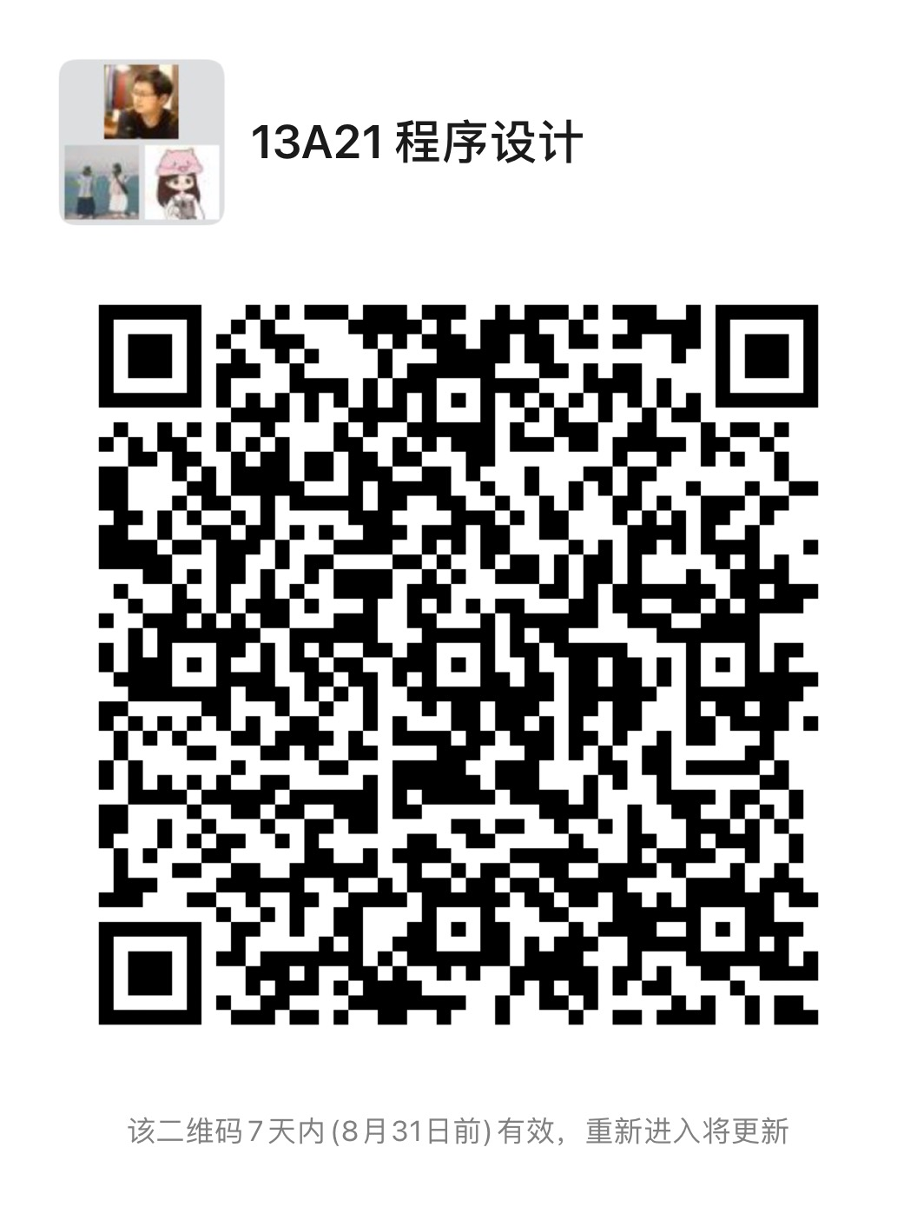
四牌楼 | 程序设计及算法语言Ⅰ | B1410200 | 经济管理学院 | ★冯勤超 | 422211,GS1212,GS1211 | 1-16周 星期四 1-2节 礼东101 | 2021 | qq群号：372954472
四牌楼 | 程序设计及算法语言Ⅰ | B1410200 | 经济管理学院 | ★齐建昌 | GS2211 | 1-16周 星期四 1-2节 中山院403 | 2021 | qq群号：618041265
四牌楼 | 管理学A | B1430060 | 经济管理学院 | ★葛沪飞 | 422211,GS2211,GS1214,GS1213 | 1-16周 星期四 3-5节 礼东101 | 2021 | QQ群号：429546843
四牌楼 | 管理学C | B1430810 | 经济管理学院 | ★潘健平 | 436211,436212 | 1-16周 星期三 6-7节 教六-301 | 2021 | QQ群：995763646
四牌楼 | 管理学C | B1430810 | 经济管理学院 | ★贾慎华 | 436213,436215,436214 | 1-16周 星期一 1-2节 教一-311 | 2021 | QQ群538366201

19化学化工学院
学校校区 | 课程名 | 课序号 | 课程号 | 开课单位 | 上课教师 | 班级 | 已排时间地点 | 年级 | QQ群号/微信群二维码
九龙湖 | 无机化学(H) | 12 | B19M0090 | 化学化工学院 | ★邹志红 | 421211 | 1-16周 星期一 6-7节 教二-310,1-15周(单) 星期四 1-2节 教二-310 | 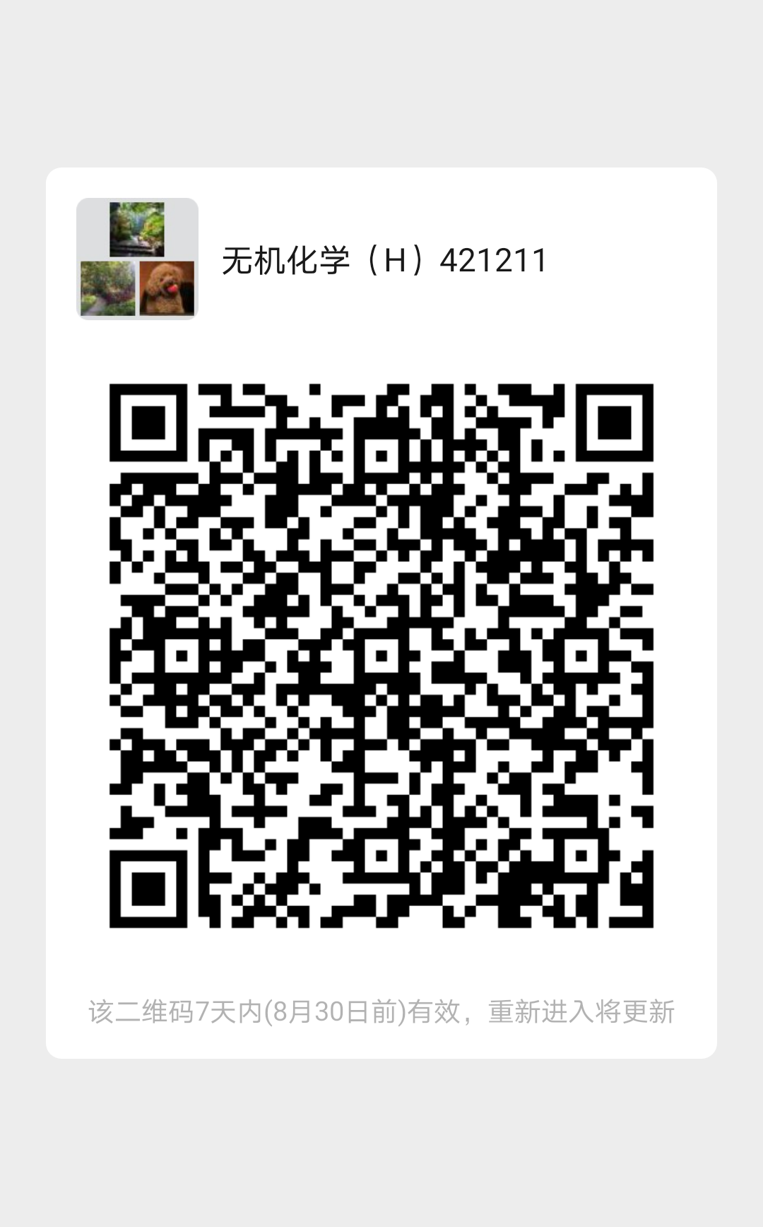 2021
九龙湖 | 无机化学(H) | 13 | B19M0090 | 化学化工学院 | ★姚清照 | 421212 | 1-16周 星期一 6-7节 教二-308,2-16周(双) 星期四 1-2节 教二-308 | 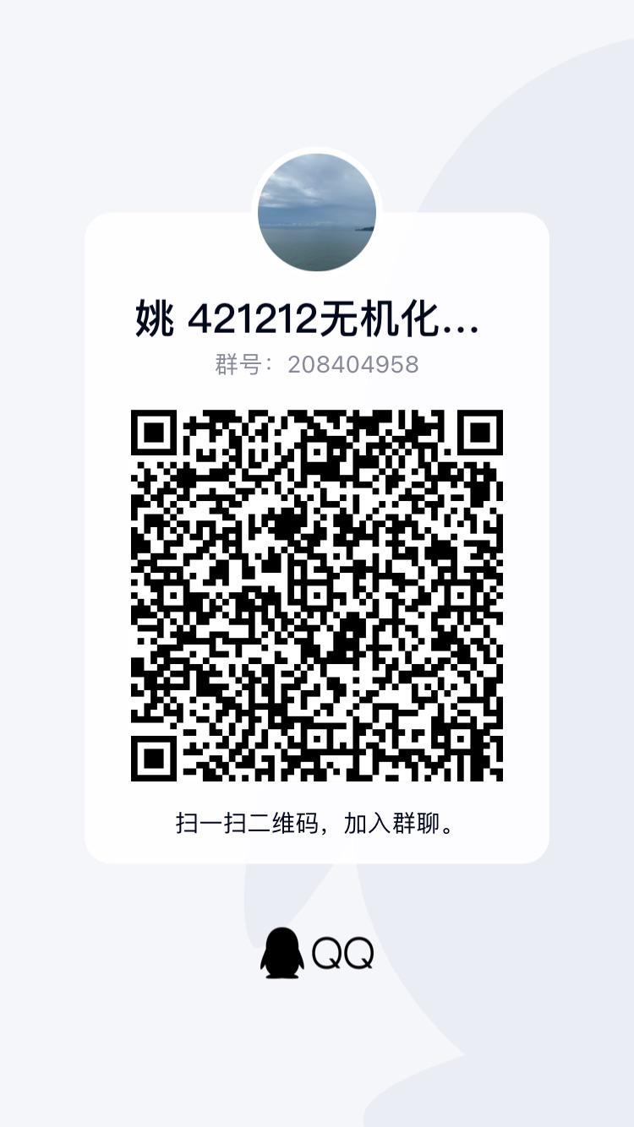 2021
九龙湖 | 无机化学(H) | 14 | B19M0090 | 化学化工学院 | ★陈金喜 | 436211 | 1-16周 星期一 1-2节 教二-212,1-15周(单) 星期三 3-4节 教二-212 | 2021 | 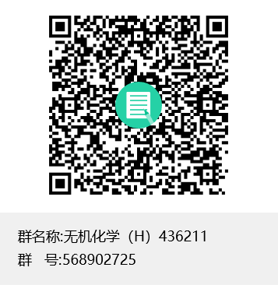
九龙湖 | 无机化学(H) | 15 | B19M0090 | 化学化工学院 | ★王志飞 | 436212 | 1-16周 星期四 1-2节 教一-401,1-15周(单) 星期一 6-7节 教一-401 | 2021 | 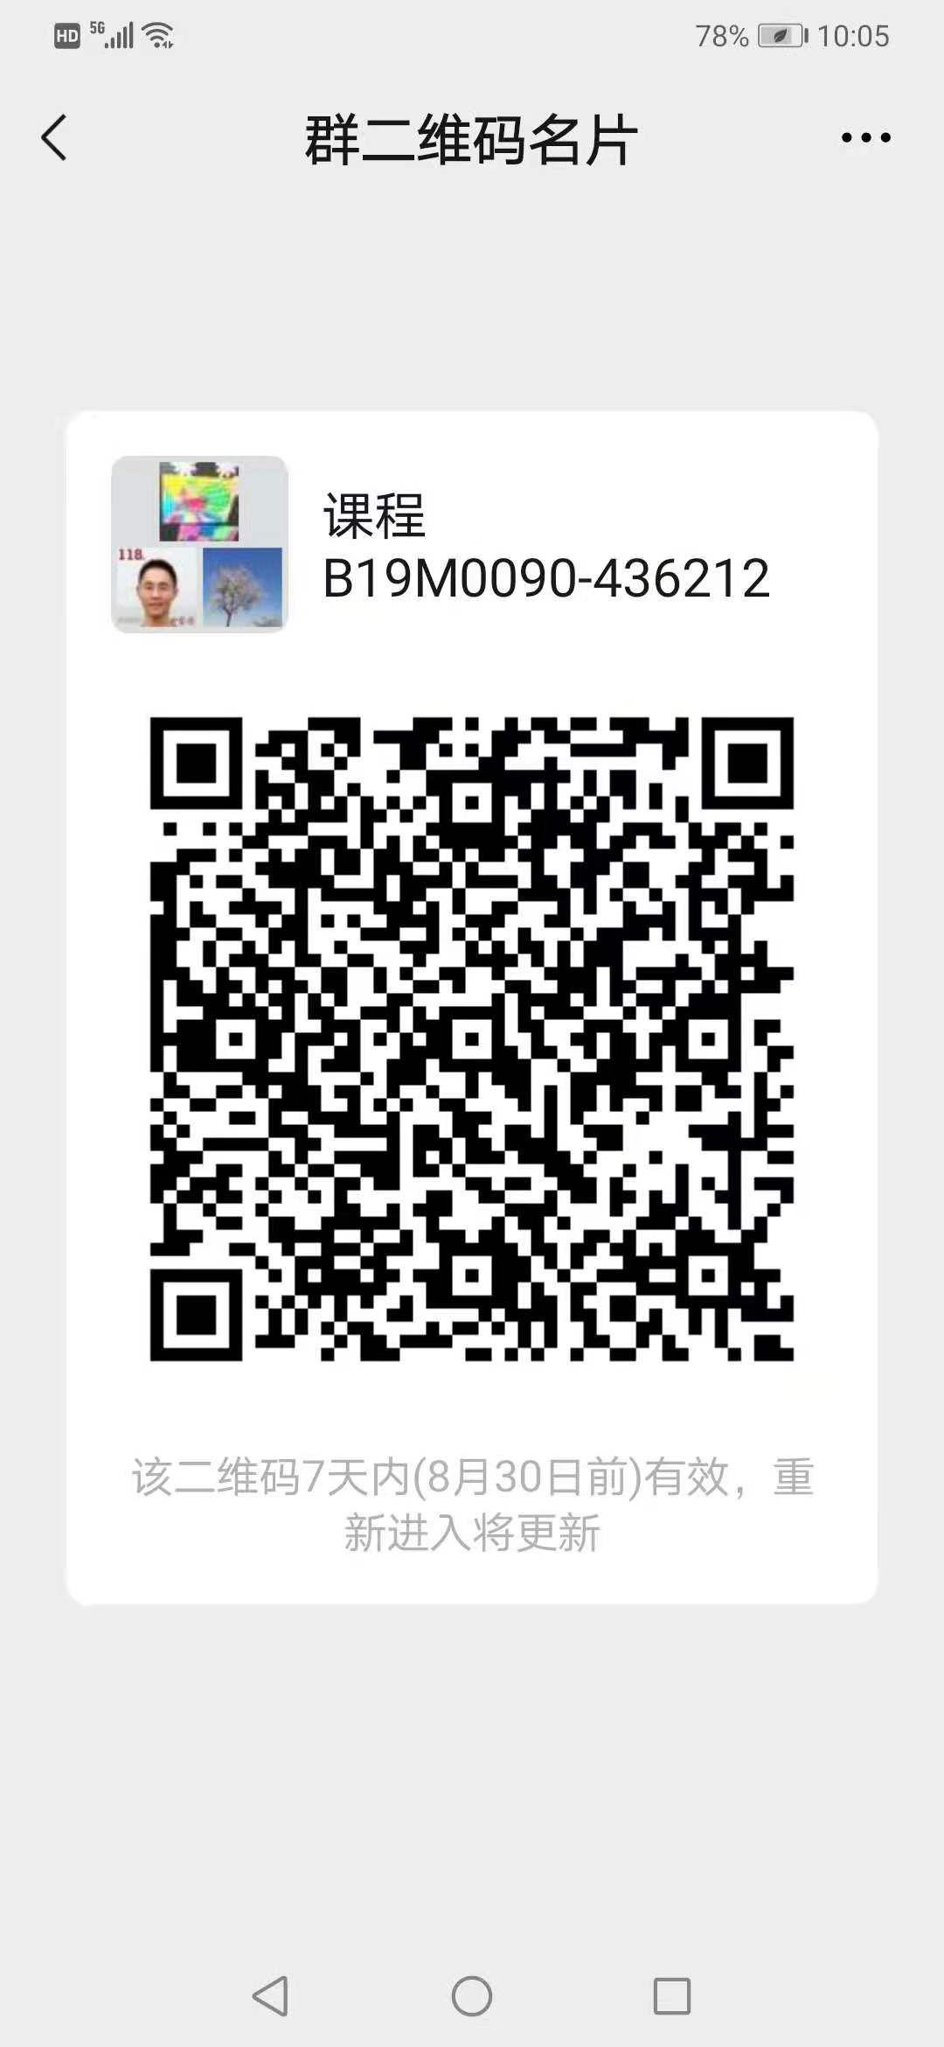
九龙湖 | 无机化学(H) | 16 | B19M0090 | 化学化工学院 | ★陈金喜 | 436213，436215 | 1-16周 星期一 6-7节 教二-212,2-16周(双) 星期三 3-4节 教二-212 | 2021 | 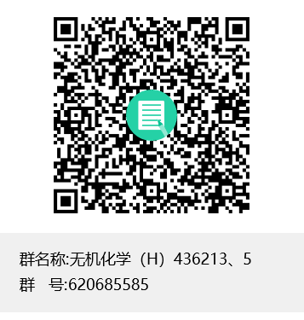
九龙湖 | 无机化学(H) | 17 | B19M0090 | 化学化工学院 | ★沈艳飞 | 436214 | 1-16周 星期四 1-2节 教七-20B,2-16周(双) 星期一 6-7节 教七-20B | 2021 | QQ群号 594015067
九龙湖 | 无机化学(H) | 18 | B19M0090 | 化学化工学院 | ★邹志红 | 43A211 | 1-15周(单) 星期四 6-7节 教二-310,1-16周 星期一 1-2节 教二-310 | 2021 | 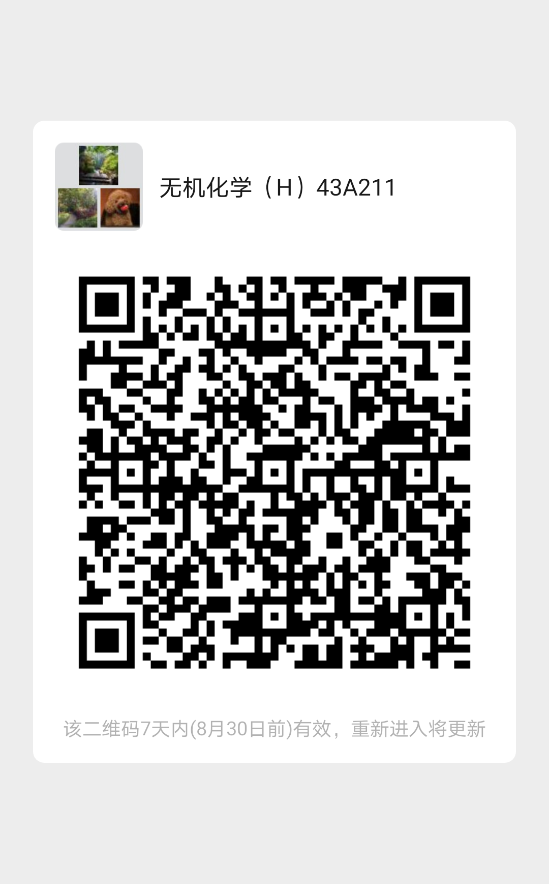
九龙湖 | 无机化学(H) | 19 | B19M0090 | 化学化工学院 | ★姚清照 | 43A212 | 1-16周 星期一 1-2节 教二-308,2-16周(双) 星期四 6-7节 教二-308 | 2021 | 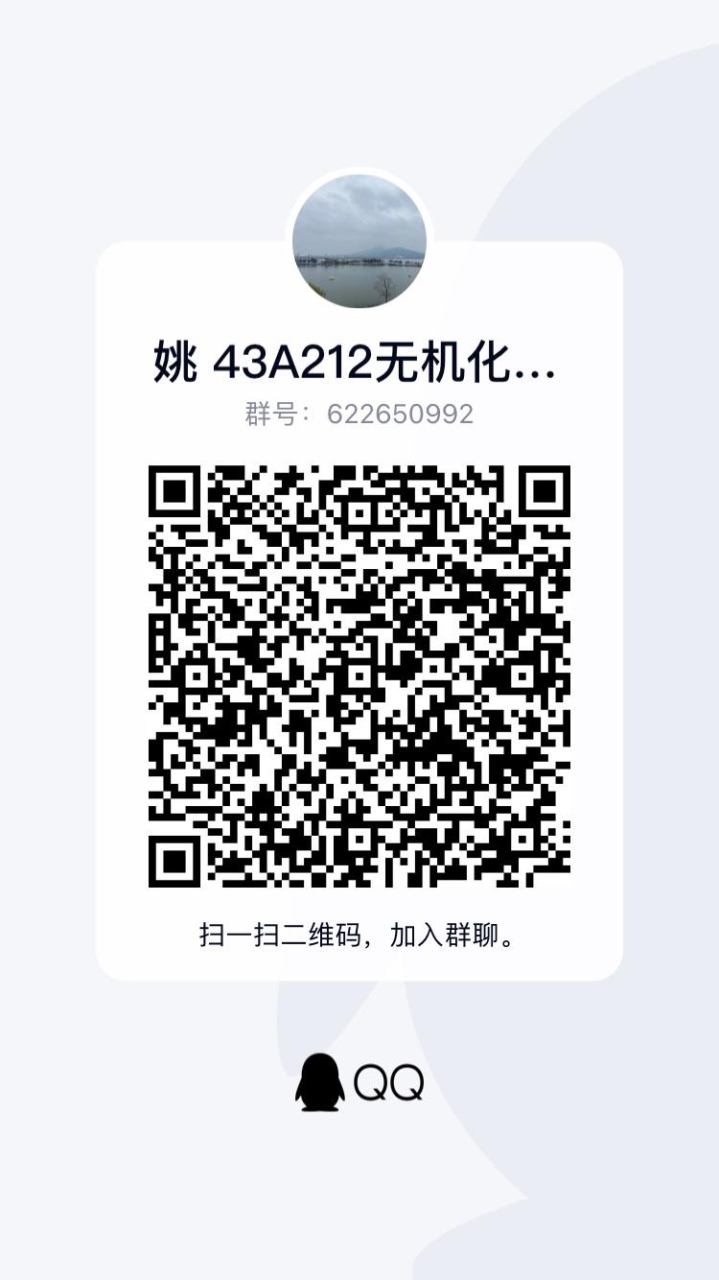
九龙湖 | 无机化学(H) | 20 | B19M0090 | 化学化工学院 | ★盛晓莉 | 43A213 | 1-16周 星期一 1-2节 教二-208,1-15周(单) 星期三 6-7节 教二-208 | 2021 | QQ群号：761647216
九龙湖 | 计算机科学基础（强基班）I | 21 | B19Q0001 | 化学化工学院 | ★哈涌泉 | 19Q211 | 1-16周 星期二 6-8节 教三-301 | 2021 | 
九龙湖 | 化学类专业学习概论（强基班新生研讨课） | 22 | B19Q0003 | 化学化工学院 | 张一卫 | 19Q211 | 15-16周 星期三 6-7节 教一-200 | 2021 | qq群号223297481
九龙湖 | 化学类专业学习概论（强基班新生研讨课） | 22 | B19Q0003 | 化学化工学院 | 李全、杨洪、游雨蒙、张袁健、付国东、张一卫 | 19Q211 | 1-16周 星期三 6-7节 教一-200 | 2021 | qq群号223297481
九龙湖 | 无机化学（全英文，含实验） | 23 | B19Q0006 | 化学化工学院 | ★陈旭漫 | 19Q211 | 1-16周 星期二 3-4节 教二-101,1-16周 星期五 3-4节 教二-101 | 2021 | qq群：686615073
九龙湖 | 无机化学（含实验） | 24 | BS2M0001 | 生物医学工程类 | ★周少红 | 112211 | 3-10周 星期一 6-9节 化工楼化学实验室 | 2021 | 群号603241649
九龙湖 | 计算机科学基础Ⅰ | 33 | BS2M0006 | 生物医学工程类 | ★哈涌泉 | S22212 | 1-16周 星期二 1-2节 | 2021 | 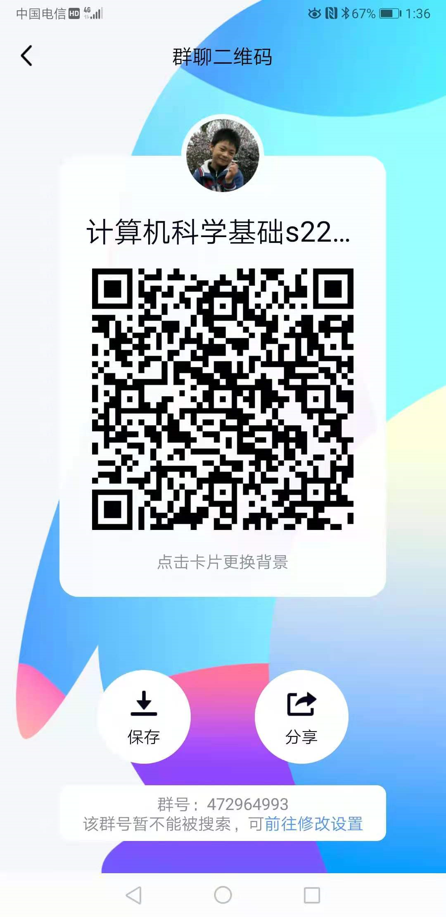
九龙湖 | 无机化学（含实验） | 35 | BS2M0001 | 生物医学工程类 | ★李颖 | S13212 | 1-12周 星期一 6-7节 教一-506,1-12周 星期四 1-2节 教一-506 | 2021 | QQ群：567689880
九龙湖 | 无机化学（含实验） | 36 | BS2M0001 | 生物医学工程类 | ★刘安然 | S14211 | 1-12周 星期一 6-7节 教一-508,1-12周 星期四 1-2节 教一-508 | 2021 | qq群：697735316
九龙湖 | 无机化学（含实验） | 37 | BS2M0001 | 生物医学工程类 | ★王志飞 | S21211 | 1-12周 星期一 1-2节 教一-401,1-12周 星期四 3-4节 教一-401 | 2021
九龙湖 | 无机化学（含实验） | 38 | BS2M0001 | 生物医学工程类 | ★盛晓莉 | S22211 | 1-12周 星期一 6-7节 教二-208,1-12周 星期四 1-2节 教二-208 | 2021 | QQ群号：766262838
九龙湖 | 无机化学（含实验） | 39 | BS2M0001 | 生物医学工程类 | ★赵健 | S22212 | 1-12周 星期一 6-7节 教一-503,1-12周 星期四 1-2节 教一-503 | 2021 | qq群：689326321
九龙湖 | 无机化学（含实验） | 40 | BS2M0001 | 生物医学工程类 | ★周少红 | S23211 | 1-12周 星期一 1-2节 教二-404,1-12周 星期四 3-4节 教二-404 | 2021
九龙湖 | 计算机科学基础Ⅰ | 41 | BS2M0006 | 生物医学工程类 | ★哈涌泉 | S22212 | 1-16周 星期四 6-8节 教三-301 | 2021

99-大学计算机教学中心
2021-22-1学期 99-大学计算机教学中心 教学任务 课程QQ群号

序号 | 课程号 | 课程名称 | 学生单位 | 上课老师 | 上课时间/地点 | 推荐班 | 课程QQ群号

1 | B99M0010 | 大学计算机基础(理工医管类) |  | 陈伟 | 1-8周 星期三 8-10节 计算机中心（金智楼北三楼） |  | 275499152
2 | B99M0020 | 大学计算机基础(文科类) | 外国语学院 | 李松毅 | 1-10周 星期一 3-4节 ,1-10周 星期三 8-9节 | 171211(19),172211(21),171212(32) | 467992493
3 | B99M0020 | 大学计算机基础(文科类) | 人文学院 | 周卫平 | 1-10周 星期三 6-7节 ,1-10周 星期五 3-4节 | 131211(23),13A214(32),13A213(33),13A212(33),13A211(32) | 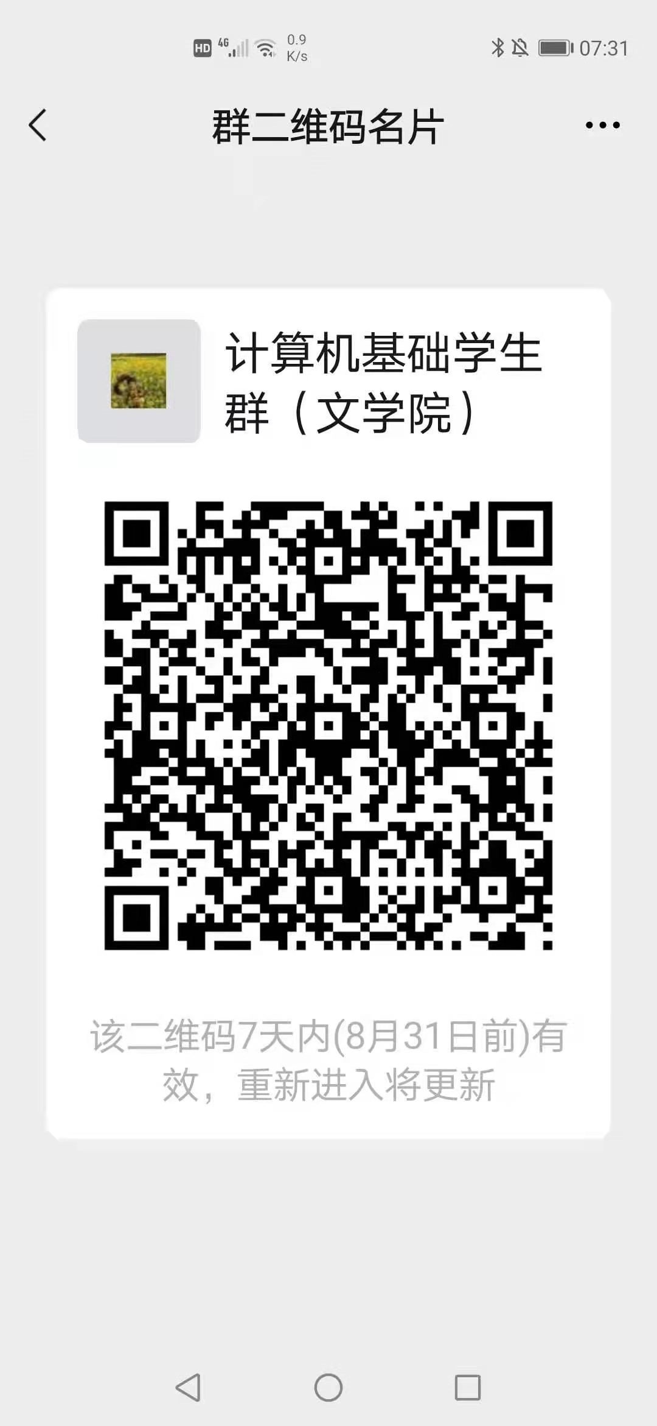
4 | B99M0020 | 大学计算机基础(文科类) | 人文学院 | 马卫东 | 1-10周 星期三 1-2节 ,1-10周 星期四 3-4节 | 13A215(32),13A218(32),13A217(32),13A216(32) | 985901317
5 | B99M0020 | 大学计算机基础(文科类) | 人文学院 | 陈伟 | 1-10周 星期三 11-13节 教三-203 | 13Q201(34) | 1046333267
6 | B99M0090 | 程序设计与算法语言I(非电类) | 数学学院 | 程力 | 1-16周 星期三 6-7节 教二-404,1-16周 星期五 8-10节 教二-404 | 07Q211(40) | 628923991
7 | B99M0090 | 程序设计与算法语言I(非电类) | 理科试验班 | 郑雪清 | 1-16周 星期三 6-7节 教二-101,1-16周 星期五 8-10节 教二-101 | LK1211(28) | 586411132
8 | B99M0090 | 程序设计与算法语言I(非电类) | 物理学院 | 朱海林 | 1-16周 星期三 6-7节 教一-504,1-16周 星期五 8-10节 教一-504 | 10Q211(20) | 577487438
9 | B99M0090 | 程序设计与算法语言I(非电类) | 理科试验班 | 章品正 | 1-16周 星期三 6-7节 教二-210,1-16周 星期五 8-10节 教二-210 | LK1213(28) | 515997749
10 | B99M0090 | 程序设计与算法语言I(非电类) | 理科试验班 | 谢雪英 | 1-16周 星期三 6-7节 教三-303,1-16周 星期五 8-10节 教三-303 | LK1214(27) | 741901203
11 | B99M0090 | 程序设计与算法语言I(非电类) | 理科试验班 | 於文雪 | 1-16周 星期三 6-7节 教二-212,1-16周 星期五 8-10节 教二-212 | LK1215(27) | 983826415
12 | B99M0090 | 程序设计与算法语言I(非电类) | 理科试验班 | 张永魁 | 1-16周 星期三 6-7节 教二-306,1-16周 星期五 8-10节 教二-306 | LK1212(28) | 304136369
13 | B99M0140 | 程序设计与算法语言I(民族班) |  | 仲新宇 | 1-16周 星期六 6-8节 教三-501,1-16周 星期六 11-12节 教三-501 |  | 397717543

